상품제안서
PVC칼라마우스패드(원형) | 상품코드: S02355

 |  |  |  |  |  |  | 02-713-8555 | www.synergygift.co.kr
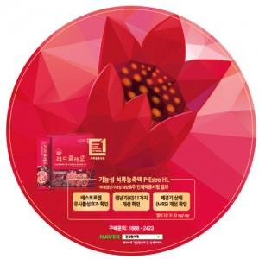

【상세/제작정보】 | <p>사이즈 18cm / 19cm 단가 동일합니다.</p>

【인쇄/포장옵션】 | 풀칼라 / OPP(비닐)

【공급단가】 | 수량 | 500~ | 1,000~ | 3,000~ | 5,000~ | 10,000~
*VAT별도 | 1T | 760원 | 570원 | 550원 | 520원 | 500원
 | 2T | 830원 | 630원 | 610원 | 580원 | 560원
 | 3T | 890원 | 690원 | 670원 | 640원 | 620원

【상품 URL】 | https://www.synergygift.co.kr:443/src/goods_detail.php?gdno=6432

